Stress scenario
Bước 1: Xây dựng kịch bản trong điều kiện bình thường và trong điều kiện căng thẳng
Kịch bản bất lợi:

REPORT_DATE | 2023-03-18 |  | FX_RATE | 23,500.00 |  |  | YIELD_TO_MATURITY | 9%

Bond data |  |  |  |  |  |  |  |  |  |  | Proceeding data
TRANSACTION_ID | COUNTERPARTY_TYPE | EXTERNAL_CREDIT_RATING | PRODUCT_TYPE | CURRENCY | PURCHASING _DATE | MATURITY_DATE | FACE_VALUE | COUPON_RATE | FREQUENCY | NET_POSITION (VND) | Time - to -maturity (year) (1 tháng là 30 ngày, 1 năm là 360 ngày) | SWR for specific risk | Phân nhóm lãi suất (lãi suất >3%: category 1, lãi suất <3%: category 2)
0 | FI1 | 13 | Bond | USD | 2022-03-18 | 2027-03-18 | 1000 | 0.05 | 2 | 20,399,934 | 4.058333 | 1.6% | 1

Giả định về lãi suất: Lãi suất tăng lên (cụ thể tăng thêm 2%) trong năm 2023 để tính stress testing cho 1 năm.

Trong trường hợp căng thẳng, lãi suất có thể tăng 2% trong vòng 1 năm tới bởi vì các lí do sau đây:
1. Các ngân hàng Goldman Sachs và Bank of America (BofA) dự báo Fed sẽ tăng lãi suất thêm 3 lần nữa trong năm 2023, cao hơn dự báo được 2 ngân hàng này đưa ra trước đó sau khi các số liệu mới của nền kinh tế Mỹ cho thấy tình trạng lạm phát dai dẳng và sự phục hồi của thị trường lao động.
Ngoài ra, công ty chứng khoán Tiên Phong nhận định: "Năm 2023, Fed có thể có 2 đến 3 lần tăng lãi suất, tức là NHNN có khả năng cũng phải tăng lãi suất điều hành thêm 2 – 3 lần, trung bình mỗi lần khoảng 1%. Đỉnh lãi suất điều hành có thể sẽ rơi vào giữa quý 2-2023, với mức tăng từ 2%- 3% so với mức lãi suất điều hành hiện tại”.
2. Mặc dù Fed đã bày tỏ quan điểm sẽ giảm tốc tăng lãi suất trong thời gian tới, tuy nhiên, sự phục hồi nền kinh tế Trung Quốc và xu hướng dịch chuyển nhà máy từ khu vực châu Âu sang Mỹ sẽ là yếu tố gây khó khăn cho Fed trong việc kiểm soát lạm phát và giảm tốc tăng lãi suất trong năm tới.
3.
Tăng trưởng tín dụng và tăng trưởng tiền gửi đang có xu hướng giảm trong năm 2022 nên có thể các ngân hàng sẽ tăng lãi suất huy động vốn trong năm 2023 để thu hút thêm được nhiều dòng tiền gửi vào hơn nữa.
4. Lạm phát đang bắt đầu lan tỏa tới hầu hết các ngành trong nền kinh tế, bên cạnh đó, giá điện tăng cũng sẽ tiếp tục gây áp lực cho lạm phát. Vì vậy, điều chỉnh giá xăng không còn là công cụ hiệu quả cho các nhà điều hành kiểm soát lạm phát. Sắp tới, khả năng Ngân hàng Nhà nước tiếp tục tăng lãi suất điều hành là rất cao.

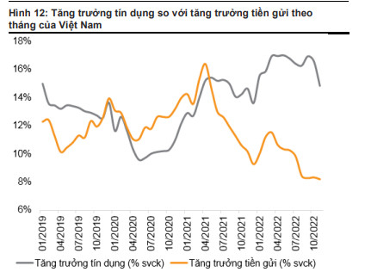

Giả định về tỷ giá hối đoái: Tỷ giá VND/USD tăng lên (cụ thể tỷ giá 23500) trong năm 2023 để tính stress testing cho 1 năm.

Sang năm 2023, chúng tôi kỳ vọng áp lực lên tỷ giá hối đoái của Việt Nam sẽ hạ nhiệt đáng kể và dự báo VNĐ tăng giá so với USD trong năm 2023
1.Do Fed chuyển từ "thắt chặt chính sách tiền tệ" sang "bình thường hóa chính sách" trong năm tới.Chỉ số đồng USD (DXY) đã giảm mạnh trong vài tuần qua sau khi Fed (Cục Dự trữ Liên bang Hoa Kỳ) quyết định giảm tốc độ tăng lãi suất điều hành tại cuộc họp tháng 12/2022. Theo đó, Fed đã công bố nâng lãi suất thêm 50 điểm cơ bản trong cuộc họp tháng 12, đúng như kỳ vọng của thị trường.
2.Lãi suất USD giảm nhẹ trong nửa cuối năm 2023; lãi suất VNĐ duy trì xu hướng tăng trong năm 2023.Trước và sau quyết định của Fed, đồng USD mất đà tăng so với các đồng tiền chủ chốt khác, kéo chỉ số DXY giảm 8% từ mức 113 điểm đầu tháng 11 xuống 104 điểm cuối tháng 12/2022, góp phần giảm áp lực lên tỷ giá VND trong tháng 12/2022.
3.Bộ đệm tốt từ thặng dư thương mại và cán cân thanh toán, dự trữ ngoại hối cải thiện trong năm 2023. NHNN còn có thêm công cụ để hỗ trợ nền kinh tế, ví dụ như việc xem xét mua vào dự trữ ngoại hối để bơm thanh khoản VND ra thị trường nhằm hạ nhiệt mặt bằng lãi suất trong nước. Điều này có thể tính đến trong bối cảnh dự trữ ngoại hối của Việt Nam đang ở sát với ngưỡng khuyến nghị 3 tháng nhập khẩu của IMF.
4.Trong cập nhật mới nhất về ngoại hối, Ngân hàng Standard Chartered dự báo sự hồi phục gần đây của đồng CNY có thể sẽ dẫn đến việc VND tăng giá do mối tương quan chặt chẽ. Dựa trên cơ sở các dấu hiệu tích cực đã xuất hiện trong những tuần gần đây, đặc biệt là việc mở cửa trở lại ở Trung Quốc.

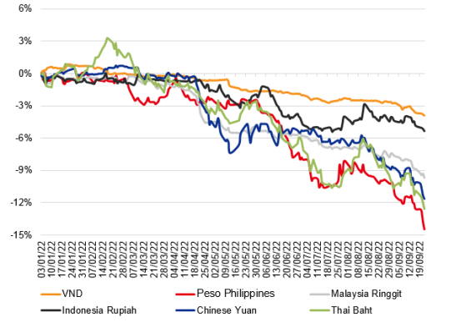

Cách thức thiết lập kịch bản 2% hay 23500? Sao không phải 10% hay 25000? |  |  |  | Nói như bên trên
Lãi suất ở đây là lãi suất gì? Lãi suất TPCP hay VNIBOR hay LIBOR hay gì gì đó? |  |  |  | Lãi suất tiền gửi tại Việt Nam vì khi lãi suất tiền gửi thay đổi, thì giá bond sẽ trở nên có giá or mất giá hơn so vs giá ban đầu.
Vậy lãi suất tăng hay giảm là stress hay là cả 2? |  |  |  | Lãi tăng sẽ là stress, lãi giảm không
Vậy tỷ giá tăng hay giảm là stress hay là cả 2? |  |  |  | Tỉ giá giảm là stress, tỉ giá tăng thì không sao vì khi tỉ giá giảm, khiến bond price giảm.
Tại sao lại chỉ có KB kết hợp này? |  |  |  | Bọn e cũng có nghĩ đến những ko chắc chắn lắm nên chỉ làm KB kết hợp

Results
Bước 4: Tính hệ số an toàn vốn: CAR_normal và CAR_stress
Step 1: Giả sử vốn tự có của ngân hàng là 3,500,000VND
Vốn tự có C | 3,500,000.000

Step 2: Tính CAR_MR_normal bằng công thức:
$${CAR}_{MR_normal }=\frac{C}{∑RWA}=\frac{C}{12.5∗K_{MR_normal}}$$

CAR_MR_normal | 10.3072%

Step 3: Tính CAR_MR_stress bằng công thức:
$${CAR}_{MR_stress }=\frac{C−∆P}{∑RWA}=\frac{C−∆P}{12.5∗K_{MR_stress}}$$
Khi thị trường biến động theo kịch bản bất lợi, lãi suất tăng lên khiến cho trái phiếu nắm giữ giảm giá trị, ngân hàng phải trích lập dự phòng rủi ro từ vốn cho sự mất giá của trái phiếu, từ đó khiến vốn tự có giảm đi Delta P = (Bond price_normal) - (Bond price_stress)

CAR_MR_stress | 6.0445% | Good point!
 |  | Nhưng trích lập dự phòng như thế nào nhỉ? Mà dự phòng tác động ntn đến Vốn tự có?
Các bước trích lập dự phòng rủi ro từ vốn tự có bao gồm:
Xác định các rủi ro tiềm ẩn của công ty: Xác định các rủi ro tiềm ẩn của mình, bao gồm các rủi ro liên quan đến hoạt động kinh doanh, tài chính, thị trường và các yếu tố khác có thể ảnh hưởng đến hoạt động của công ty.
Đánh giá mức độ rủi ro: Công ty cần phải đánh giá mức độ rủi ro của mỗi loại rủi ro để xác định khoản dự phòng phù hợp. Việc đánh giá mức độ rủi ro có thể dựa trên các phương pháp thống kê, kinh nghiệm hoặc các phương pháp khác phù hợp với từng loại rủi ro.
Xác định mức dự phòng: Dựa trên mức độ rủi ro đã đánh giá, công ty có thể xác định mức dự phòng phù hợp để đảm bảo tính ổn định và bảo vệ tài sản của công ty khỏi các rủi ro tiềm ẩn. Mức dự phòng có thể được tính toán dựa trên một phần trăm nào đó của lợi nhuận hoặc tổng tài sản của công ty.
Tạo ra các khoản tiền dự phòng: Cuối cùng, công ty cần phải tạo ra các khoản tiền dự phòng từ lợi nhuận thu được trong quá khứ hoặc từ vốn tự có của công ty. Các khoản tiền này có thể được giữ trong các tài khoản tiền gửi ngân hàng, quỹ dự phòng hoặc các khoản đầu tư khác tùy thuộc vào chiến lược đầu tư và các yêu cầu của công ty.
Khi ngân hàng cần tăng khoản dự phòng rủi ro, nó sẽ phải chi trả tiền từ vốn tự có của mình để đảm bảo rằng nó có đủ tiền để bù đắp cho các rủi ro tiềm ẩn trong hoạt động kinh doanh. Điều này có thể ảnh hưởng đến vốn tự có của ngân hàng bởi vì nó sẽ giảm đi khi ngân hàng cần chi trả khoản tiền này. Tuy nhiên, khoản dự phòng rủi ro cũng có tác dụng bảo vệ ngân hàng khỏi các rủi ro tiềm ẩn, giúp ngân hàng duy trì sự ổn định và tăng tính khả thi trong hoạt động kinh doanh. Khi ngân hàng có một mức độ rủi ro thấp hơn, nó sẽ cần ít tiền để dự phòng và có thể giữ được vốn tự có cao hơn. Tóm lại, việc quản lý khoản dự phòng rủi ro một cách hiệu quả là rất quan trọng đối với sự tồn tại và phát triển của ngân hàng.

